상품제안서
339SS-국산모던사각손거울(소) | 상품코드: F16308

 |  |  |  |  |  |  | 02-412-0044 | www.easy1.co.kr
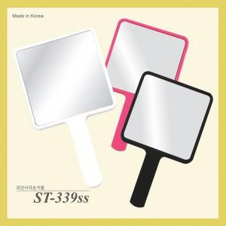

【상세/제작정보】

【인쇄/포장옵션】 | 실크, 풀칼라 / 포장불가능

【공급단가】 | 수량 | 300~ | 500~ | 1,000~ | 3,000~ | 5,000~
*VAT별도 | 화이트 | 1,210원 | 1,170원 | 1,120원 | 1,080원 | 1,050원
 | 핑크(무광코팅) | 1,480원 | 1,430원 | 1,370원 | 1,320원 | 1,280원
 | 블랙(무광코팅) | 1,480원 | 1,430원 | 1,370원 | 1,320원 | 1,280원

【상품 URL】 | https://dev.easy1.co.kr:443/src/goods_detail.php?gdno=16308

